통신공사 완료 보고서 (1)
공사 완료 보고서
업 체 명 | 이유솔루션 |  | 공사일시 | 2025 년 07월 ~ 2025 년 09월
공 사 명 | 기숙사 A동 2호기 승강기 내부 CCTV 보수 |  | 제출일시 | 2025-09-14
작업사진 | 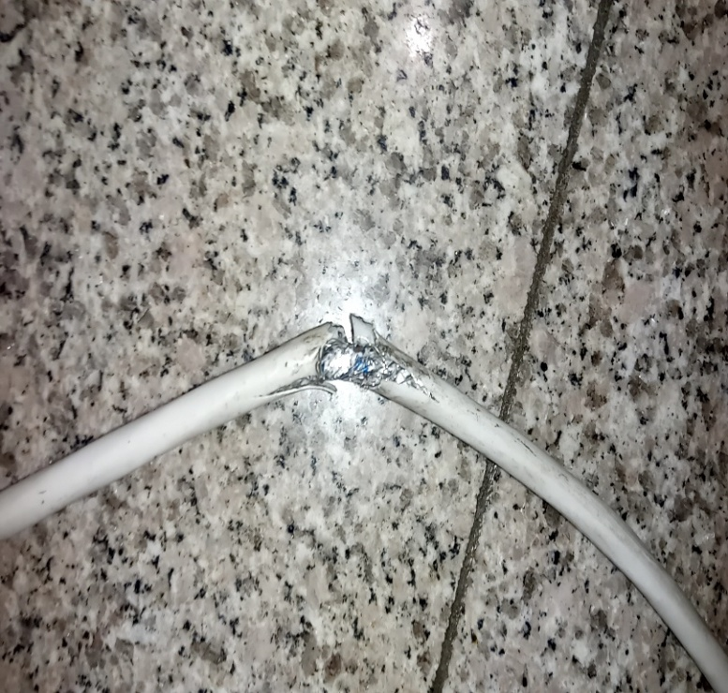 |  | 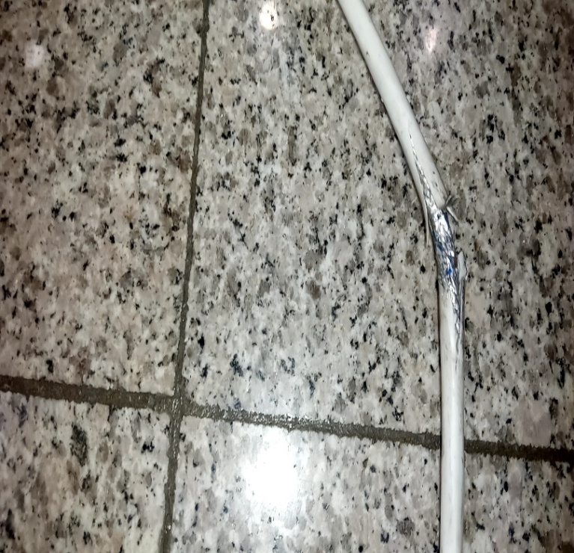
내 용 |  | 케이블 단선 |  | 케이블 단선

작업사진 | 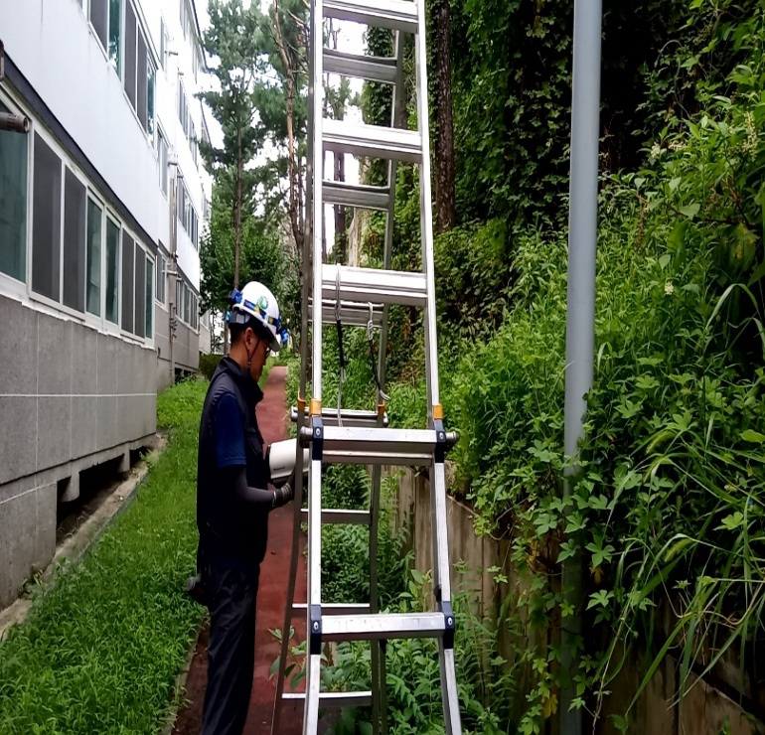 |  | 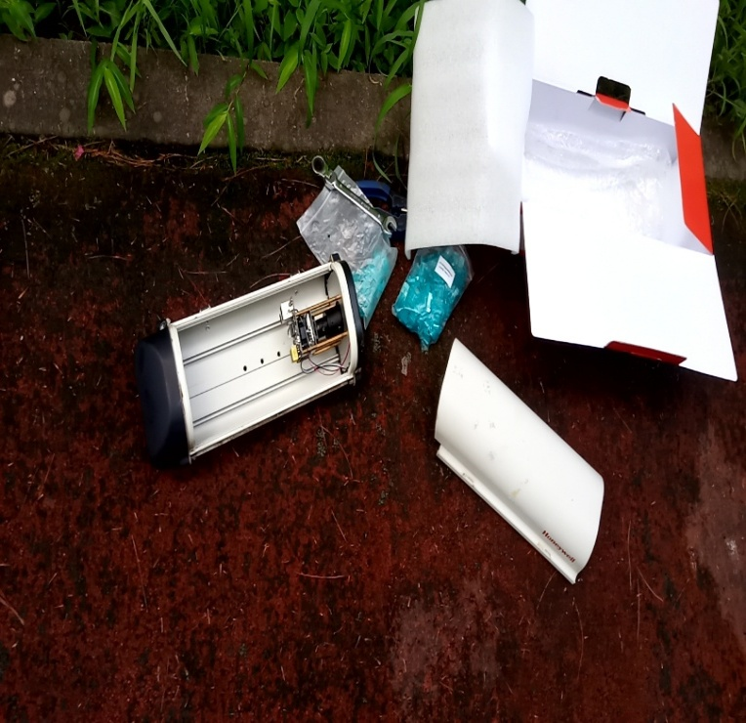
내 용 |  | CCTV 재설치 |  | CCTV 재설치

